Exercicios Praticos 2
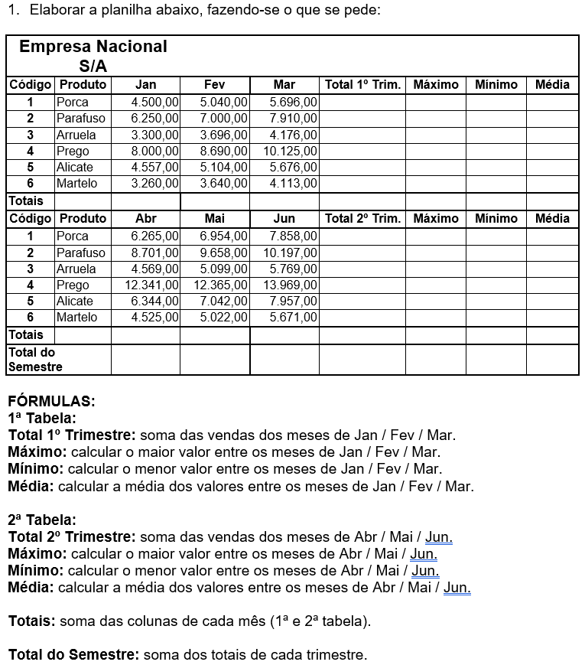

Exercicios pratico 3
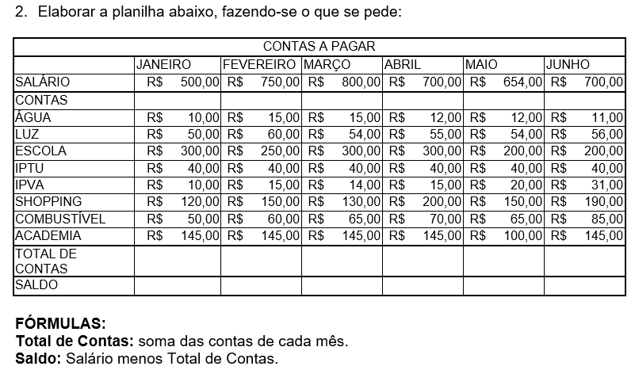

1. Faça uma planilha de de controle financeiro, onde você tem um valor X de salário e um montante de contas a pagar. Siga o modelo da imagem acima. 2. Podem aproveitar e utilizar esse exercicio para fazer o controle financeiro de vocês. E tudo que sobrar façam uma soma e guardem em alguma célular com o nome de INVESTIMENTO. 3. Elabore gráficos mostrando os seus investimentos, seus gastos, faturamento. Utilize o senso analistico e critico para montar a dashboar que faça sentido e demonstre valores reais.

Exercicio Pratico 10
OBJETIVO: Criar uma macro que calcule automaticamente a média de notas de um aluno.

Você tem uma planilha com:

A | B
Nome | Notas
João | 8
João | 7
João | 9
João | 6

A macro deverá: 1. Calcular a média das notas (células B2 até B5). 2. Exibir o resultado na célula B7. 3. Mostrar uma mensagem informando: 4. “Aluno Aprovado” se média ≥ 7 5. “Aluno Reprovado” se média < 7

Passo a Passo para o Aluno Pressione ALT + F11 Clique em Inserir → Módulo Cole o código abaixo Execute a macro (F5)

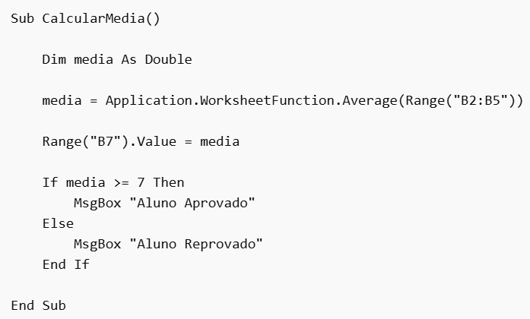

Entrega:
Compartilhe o documento do excel com o professor.

